初期画面表示
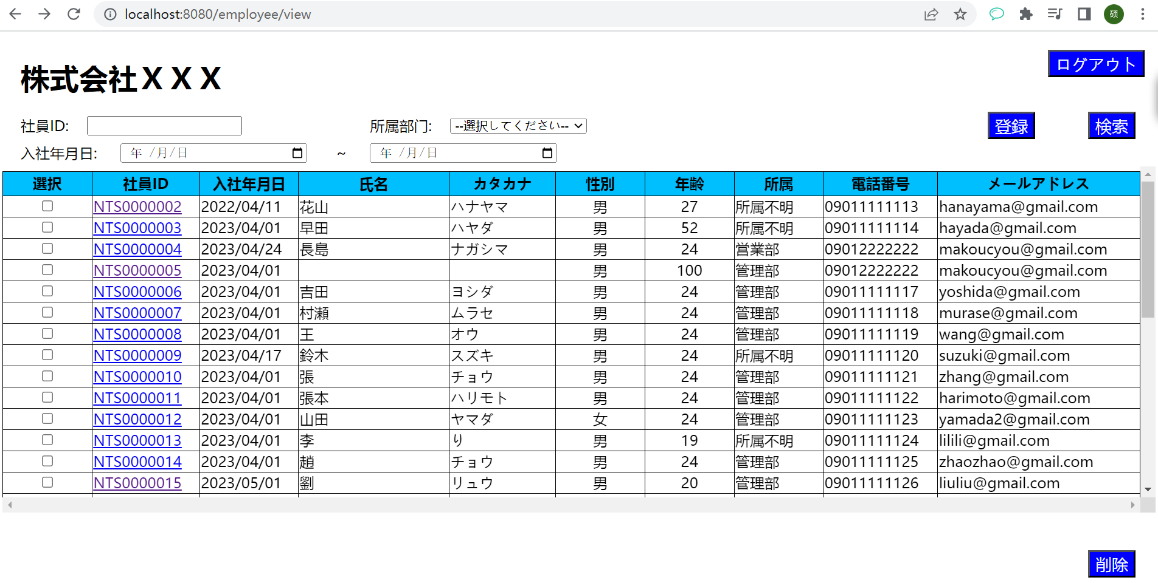
単体試験仕様書 |  | システムID | KS | 画面ID | KS001 | 作成者 | 張 | 更新者
 |  | システム名称 | 勤怠システム | 画面名 | 社員情報一覧 | 作成日 | 2023-04-24 | 更新日

 | 社員情報一覧

ケース
単体試験仕様書 |  |  | システムID | KS | 画面ID |  |  |  |  | KS001 |  |  |  |  | 作成者 |  |  |  |  | 更新者
 |  |  | システム名称 | 勤怠システム | 画面名 |  |  |  |  | 社員情報一覧 |  |  |  |  | 作成日 |  |  |  |  | 更新日

チェック内容
チェックポイント
 |  |  |  |  |  | 1 | 2 | 3 | 4 | 5 | 6 | 7 | 8 | 9 | 10 | 11 | 12 | 13 | 14
チェック条件 | 画面初期表示 |  |  |  |  | 〇

 | 社員ID
 | 未入力の場合 |  |  |  |  |  | 〇 |  | 〇 | 〇 | 〇 |  | 〇
 | 入力の場合 |  |  |  |  |  |  | 〇 |  |  |  | 〇

 | 所属部門
 | 未入力の場合 |  |  |  |  |  | 〇 | 〇 |  | 〇 | 〇 |  | 〇
 | 入力の場合 |  |  |  |  |  |  |  | 〇 |  |  | 〇

 | 入社年月日_開始
 | 空白 |  |  |  |  |  | 〇 | 〇 | 〇 |  | 〇 | 〇
 | 2023/4/24 |  |  |  |  |  |  |  |  | 〇 |  |  | 〇

 | 入社年月日_終了
 | 空白 |  |  |  |  |  | 〇 | 〇 | 〇 | 〇 |  | 〇
 | '2023/4/25 |  |  |  |  |  |  |  |  |  | 〇 |  | 〇

 | 選択
 | 未入力の場合 |  |  |  |  |  |  |  |  |  |  |  |  |  | 〇
 | 入力の場合 |  |  |  |  |  |  |  |  |  |  |  |  |  |  | 〇 | 〇

 | 検索ボタンを押下する場合 |  |  |  |  |  | 〇 | 〇 | 〇 | 〇 | 〇 | 〇 | 〇
 | 登録ボタンを押下する場合 |  |  |  |  |  |  |  |  |  |  |  |  | 〇
 | 削除ボタンを押下する場合 |  |  |  |  |  |  |  |  |  |  |  |  |  | 〇 | 〇 | 〇
 | ログアウトボタンを押下する場合 |  |  |  |  |  |  |  |  |  |  |  |  |  |  |  |  | 〇
 | 社員IDを押下する場合 |  |  |  |  |  |  |  |  |  |  |  |  |  |  |  |  |  | 〇

 | 社員IDに空白が表示されること。 |  |  |  |  | 〇
確認内容 | 所属に「選択してください」が表示されること。 |  |  |  |  | 〇
 | 入社年月日に空白が表示されること。 |  |  |  |  | 〇

 | エラー「E0001削除する社員を選択してください。」が表示されること |  |  |  |  |  |  |  |  |  |  |  |  |  | 〇

 | 削除確認メッセージを表示する。
 | 「はい」OKボタンをクリックすると、削除処理が実行される。 |  |  |  |  |  |  |  |  |  |  |  |  |  |  | 〇
 | 「いいえ」をクリックする場合、処理を中止する。 |  |  |  |  |  |  |  |  |  |  |  |  |  |  |  | 〇

 | 社員情報一覧取得 |  |  |  |  | 〇 | 〇 | 〇 | 〇 | 〇 | 〇 | 〇 | 〇 |  |  | 〇 | 〇
 |  | 社員IDを基に検索すること。 |  |  |  |  |  | 〇 |  |  |  | 〇
 |  | 所属を基に検索すること。 |  |  |  |  |  |  | 〇 |  |  | 〇
 |  | 入社年月日開始を基に検索すること。 |  |  |  |  |  |  |  | 〇 |  |  | 〇
 |  | 入社年月日終了を基に検索すること。 |  |  |  |  |  |  |  |  | 〇 |  | 〇

 | 登録画面へ遷移すること。 |  |  |  |  |  |  |  |  |  |  |  |  | 〇
 | ログイン画面へ遷移すること。 |  |  |  |  |  |  |  |  |  |  |  |  |  |  |  |  | 〇
 | 社員情報更新画面へ遷移すること。 |  |  |  |  |  |  |  |  |  |  |  |  |  |  |  |  |  | 〇

 | データベース削除フラグ＝"1" |  |  |  |  |  |  |  |  |  |  |  |  |  |  | 〇

実施結果 |  |  |  |  |  | ○ | ○ | ○ | ○ | ○ | ○ | ○ | ○ | ○ | ○ | × | × | ○ | ○
実施者 |  |  |  |  |  | 張 | 張 | 張 | 張 | 張 | 張 | 張 | 張 | 張 | 張 | 張 | 張 | 張 | 張
検証日 |  |  |  |  |  | 2023.4.23 | 2023.4.24 | 2023.4.25 | 2023.4.26 | 2023.4.27 | 2023.4.28 | 2023.4.29 | 2023.4.30 | 2023.4.31 | 2023.4.32 | 2023.4.33 | 2023.4.34 | 2023.4.35 | 2023.4.36
確認者
確認日

ケース (境界値)
単体試験仕様書 |  | システムID | KS | 画面ID |  |  |  | KS001 |  |  |  |  | 作成者 |  |  |  |  | 更新者
 |  | システム名称 | 勤怠システム | 画面名 |  |  |  | 社員情報一覧 |  |  |  |  | 作成日 |  |  |  |  | 更新日

チェック内容
チェックポイント
 |  |  |  |  | 1 | 2 | 3 | 4 | 5 | 6 | 7 | 8 | 9 | 10 | 11 | 12 | 13 | 14 | 15 | 16
チェック条件 | ID（int） |  |  |  | ○
 | EMPLOYEE_ID（varchar(10)） |  |  |  |  | ○
 | PASSWORD（varchar(8)） |  |  |  |  |  | ○
 | JOIN_DATE(date) |  |  |  |  |  |  | ○
 | EMPLOYEE_NAME（varchar(20)） |  |  |  |  |  |  |  | ○
 | EMPLOYEE_NAMEKANA（varchar(60)） |  |  |  |  |  |  |  |  | ○
 | EMPLOYEE_GENDERID（varchar(10)） |  |  |  |  |  |  |  |  |  | ○
 | EMPLOYEE_AGE（tinyint） |  |  |  |  |  |  |  |  |  |  | ○
 | EMPLOYEE_DEPATMENTID（varchar(10)） |  |  |  |  |  |  |  |  |  |  |  | ○
 | EMPLOYEE_PHONENUMBER（varchar(11)） |  |  |  |  |  |  |  |  |  |  |  |  | ○
 | EMPLOYEE_MAIL（varchar(50)） |  |  |  |  |  |  |  |  |  |  |  |  |  | ○
 | DEL_FLG(int) |  |  |  |  |  |  |  |  |  |  |  |  |  |  | ○
 | CREATE_DATE(timestamp) |  |  |  |  |  |  |  |  |  |  |  |  |  |  |  | ○
 | CREATE_USER（varchar(10)） |  |  |  |  |  |  |  |  |  |  |  |  |  |  |  |  | ○
 | UPDATE_DATE(timestamp) |  |  |  |  |  |  |  |  |  |  |  |  |  |  |  |  |  | ○
 | UPDATE_USER（varchar(10)） |  |  |  |  |  |  |  |  |  |  |  |  |  |  |  |  |  |  | ○

確認内容 | このフィールドはデータベースに存在するかどうか
 | 存在 |  |  |  | ○ | ○ | ○ | ○ | ○ | ○ | ○ | ○ | ○ | ○ | ○ | ○ | ○ | ○ | ○ | ○
 | 存在しない

 | 数据库是否存在

実施結果
実施者
検証日
確認者
確認日

